サイトマップ構造図
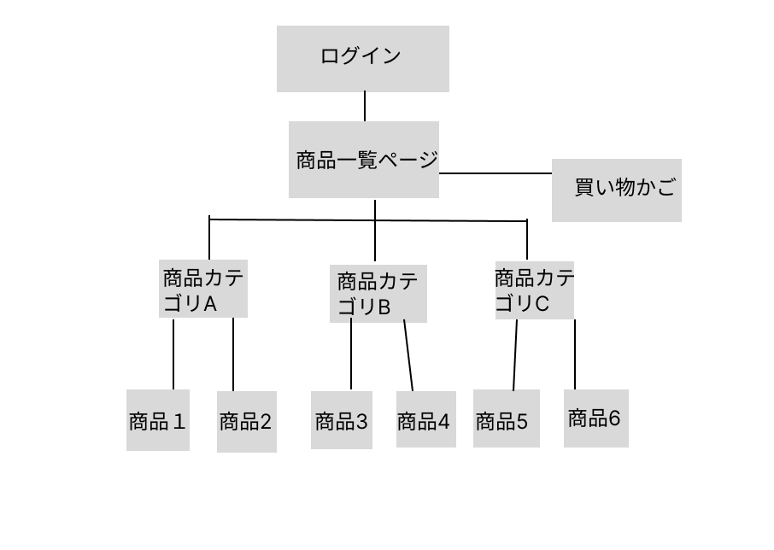
サイトマップ構造図
共通情報 | システム名 | 作成者 | 白濵 翔
 | 工程名 | 作成日付 | 2022-09-30
 | ドキュメント名 | バージョン | v1.0
書誌情報 | 書誌名称 | 更新者
 | 概要 | 更新日付

画面遷移図
画面遷移図
共通情報 | システム名 | 高齢者向け家電製品ショッピングサイト | 作成者 | 白濵 翔
 | 工程名 | システム設計 | 作成日付 | 2022-09-30
 | ドキュメント名 | 高齢者向け家電製品ショッピングサイト 画面設計書 | バージョン | v1.0
書誌情報 | 書誌名称 | 高齢者向け家電製品ショッピングサイト 画面遷移図 | 更新者
 | 概要 | 本画面遷移図は、高齢者向け家電製品ショッピングサイトに含まれる画面遷移を示す。 | 更新日付

【G1-1】
ログイン画面

[ログアウト]

[ログイン]

【G1-2】
商品一覧
[商品一覧へ]

[商品を確認]
[戻る]

【G1-3】
商品詳細
[カート画面へ]
【G1-4】
カート画面
[購入確認]
[購入確定]
【G1-5】
購入確認
【G1-6】
購入確定

[戻る]
[戻る]
[戻る]

(G1-1)ログイン画面
①
画面レイアウト定義
共通情報 |  | システム名 | 高齢者向け家電製品ショッピングサイト |  |  |  |  |  |  |  |  |  |  |  |  | 作成者 | 小谷
 |  | 工程名 | システム設計 |  |  |  |  |  |  |  |  |  |  |  |  | 作成日付 | 2022-09-30
 |  | ドキュメント名 | 高齢者向け家電製品ショッピングサイト 画面設計書 |  |  |  |  |  |  |  |  |  |  |  |  | バージョン | v1.0
書誌情報 |  | 書誌名 | 高齢者向け家電製品ショッピングサイト 画面レイアウト |  |  |  |  |  |  |  |  |  |  |  |  | 更新者
 |  | 画面ID | G1-1 |  | 画面の名称 |  | ログイン画面 |  |  |  |  |  |  |  |  | 更新日付
 |  | 概要 | ユーザーがログインする画面
レイアウト図 |  |  |  |  |  |  |  |  |  |  |  | 操作手順
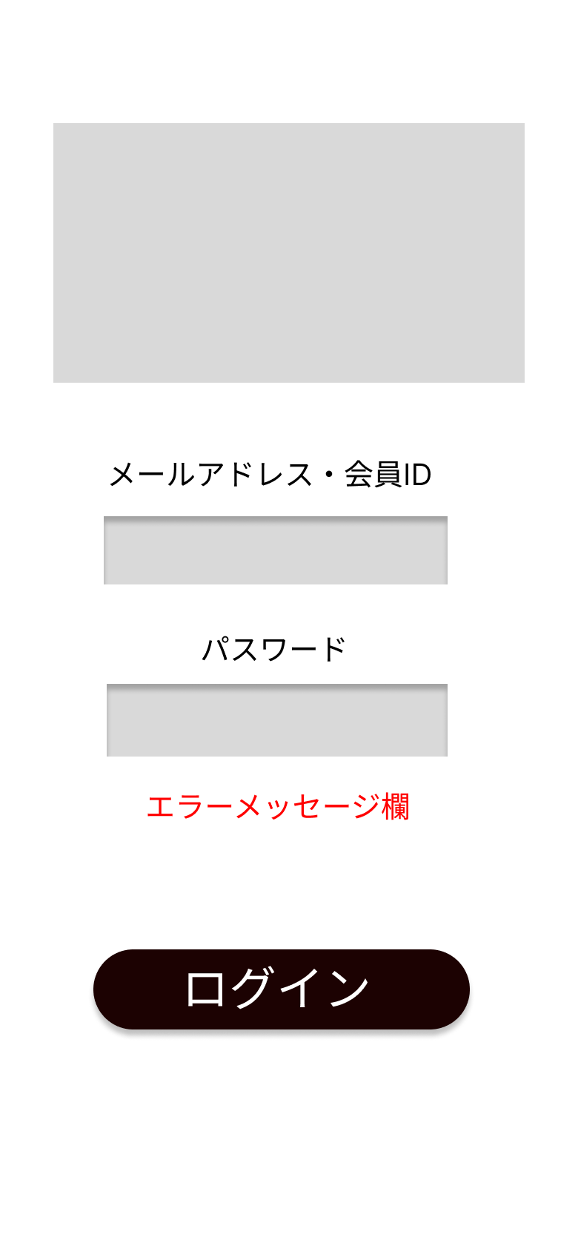
①

 |  |  |  |  |  |  |  |  |  |  |  |  | 1 メールアドレスをテキストボックスへ入力する

②
 |  |  |  |  |  |  |  |  |  |  |  |  | 2 パスワードをテキストボックスへ入力する

③
 |  |  |  |  |  |  |  |  |  |  |  |  | 3 ログインボタンを押す

④
 |  |  |  |  |  |  |  |  |  |  |  |  |  | 3-1 正しいメールアドレスとパスワードが入力された場合
 |  |  |  |  |  |  |  |  |  |  |  |  |  | ログイン処理が実行され、商品一覧画面へ遷移する

⑤
 |  |  |  |  |  |  |  |  |  |  |  |  |  | 3-2 誤ったアドレスとパスワードが入力された場合
 |  |  |  |  |  |  |  |  |  |  |  |  |  | エラーメッセージが表示される

使用する部品
識別ID | ラベル |  | 入力／表示 | 部品の種類 |  | 表示桁数 | 入力桁数 | データ型 | 文字種 | 初期表示 | 設定元 |  | 設定先 |  | 説明
① | タイトル |  | ー | ー |  | ー | ー | ー | ー | ー |  |  |  |  | タイトルを表示する場所
② | メールアドレス 会員ID |  | 入力 | テキストボックス |  | 20桁 | 20桁 | 文字列 | 半角 | 無し |  |  |  |  | IDを入力するテキストボックス
③ | パスワード |  | 入力 | パスワードボックス |  | 20桁 | 120桁 | 文字列 | 半角 | 無い |  |  |  |  | パスワードを入力するテキストボックス
④ | ログイン |  | ー | ボタン |  | ー | ー | ー | ー | ー | ー |  | ー |  | ログイン処理を起動するボタン
⑤ | エラーメッセージ |  | 表示 | 文字列 |  | 50桁 | ー | 文字列 | 全角 | 無し | ー |  | ー |  | ログイン処理が失敗したときに表示する

(G1-2)商品一覧画面
画面レイアウト定義
共通情報 |  | システム名 | 高齢者向け家電製品ショッピングサイト |  |  |  |  |  |  |  |  |  |  |  | 作成者 | 小谷
 |  | 工程名 | システム設計 |  |  |  |  |  |  |  |  |  |  |  | 作成日付 | 2022-09-30
 |  | ドキュメント名 | 高齢者向け家電製品ショッピングサイト 画面設計書 |  |  |  |  |  |  |  |  |  |  |  | バージョン | v1.0
書誌情報 |  | 書誌名 | 高齢者向け家電製品ショッピングサイト 画面レイアウト |  |  |  |  |  |  |  |  |  |  |  | 更新者
 |  | 画面ID | G1-2 |  | 画面の名称 |  | 商品一覧画面 |  |  |  |  |  |  |  | 更新日付
 |  | 概要 | 商品の一覧を表示する画面
①
レイアウト図 |  |  |  |  |  |  |  |  |  |  |  | 操作手順
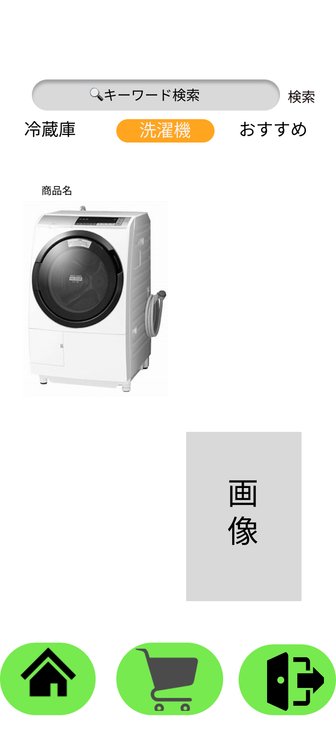
②

 |  |  |  |  |  |  |  |  |  |  |  | 1 キーワード検索にキーワードを入力して検索する

③
 |  |  |  |  |  |  |  |  |  |  |  | 2 カートボタンを押してカート画面へ遷移する

④

⑥
⑦
⑤

使用する部品
識別ID | ラベル |  | 入力／表示 | 部品の種類 |  | 表示桁数 | 入力桁数 | データ型 | 文字種 | 初期表示 | 設定元 |  | 設定先 | 説明
① | キーワード検索 |  | 表示 | 検索ボックス |  | 20桁 | 20桁 | 文字列 | 全角 | 無し |  |  |  | キーワード検索をして商品詳細画面へ遷移する
② | 洗濯機… |  | 表示 | ボタン |  | ー | ー | 文字列 | 全角 | 有り |  |  |  | 商品を絞り込む
③ | 商品 |  | ー | ー |  | ー | ー | ー | ー | ー | ー |  | ー | 商品を表示する
④ | 商品 |  | ー | ー |  | ー | ー | ー | ー | ー | ー |  | ー | 商品を表示する
⑤ | ホーム |  | ー | ボタン |  | ー | ー | ー | ー | ー | ー |  | ー | ボタンを押すと商品一覧画面へ遷移する
⑥ | カート |  | ー | ボタン |  | ー | ー | ー | ー | ー | ー |  | ー | ボタンを押すとカート画面へ遷移する
⑦ | ログアウト |  | ー | ボタン |  | ー | ー | ー | ー | ー | ー |  | ー | ボタンを押すとログアウトする

(G1-3)商品詳細画面
画面レイアウト定義
共通情報 |  | システム名 | 高齢者向け家電製品ショッピングサイト |  |  |  |  |  |  |  |  |  |  |  | 作成者 | 小谷
 |  | 工程名 | システム設計 |  |  |  |  |  |  |  |  |  |  |  | 作成日付 | 2022-09-30
 |  | ドキュメント名 | 高齢者向け家電製品ショッピングサイト 画面設計書 |  |  |  |  |  |  |  |  |  |  |  | バージョン | v1.0
書誌情報 |  | 書誌名 | 高齢者向け家電製品ショッピングサイト 画面レイアウト |  |  |  |  |  |  |  |  |  |  |  | 更新者
 |  | 画面ID | G1-3 |  | 画面の名称 |  | 商品詳細画面 |  |  |  |  |  |  |  | 更新日付
 |  | 概要 | 商品の詳細を表示する画面
レイアウト図 |  |  |  |  |  |  |  |  |  |  |  | 操作手順
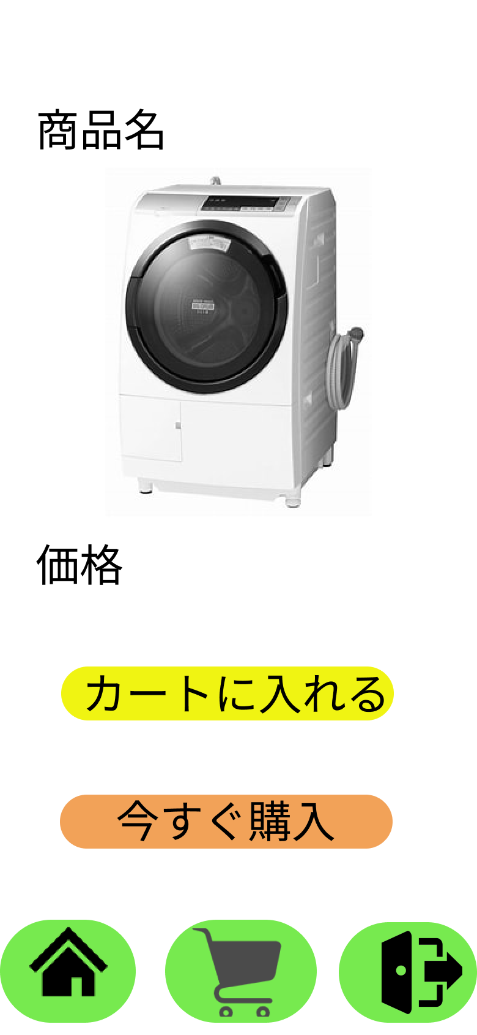

①
 |  |  |  |  |  |  |  |  |  |  |  |  | 1-1 カートへ入れるボタンを押してカート画面へ遷移する

 |  |  |  |  |  |  |  |  |  |  |  |  | 1-2 今すぐ購入ボタンを押して購入確定画面へ遷移する

②
 |  |  |  |  |  |  |  |  |  |  |  |  | 2 ホーム画面を押して商品一覧画面へ遷移する

③

④
⑤
⑥

使用する部品
識別ID | ラベル |  | 入力／表示 | 部品の種類 |  | 表示桁数 | 入力桁数 | データ型 | 文字種 | 初期表示 | 設定元 |  | 設定先 | 説明
① | 商品 |  | ー | ー |  | ー | ー | ー | ー | ー |  |  |  | 商品を表示
② | カートに入れる |  | ー | ボタン |  | ー | ー | ー | ー | ー | ー |  | ー | カートに入れるボタンを押すカート画面へ遷移する
③ | 今すぐ購入 |  | ー | ボタン |  | ー | ー | ー | ー | ー | ー |  | ー | 今すぐ購入ボタンを押すと購入確定画面へ遷移する
④ | ホーム |  | ー | ボタン |  | ー | ー | ー | ー | ー | ー |  | ー | ボタンを押すと商品一覧画面へ遷移する
⑤ | カート |  | ー | ボタン |  | ー | ー | ー | ー | ー | ー |  | ー | ボタンを押すとカート画面へ遷移する
⑦ | ログアウト |  | ー | ボタン |  | ー | ー | ー | ー | ー | ー |  | ー | ボタンを押すとログアウトする

(G1-4)カート画面
画面レイアウト定義
共通情報 |  | システム名 | 高齢者向け家電製品ショッピングサイト |  |  |  |  |  |  |  |  |  |  |  | 作成者 | 小谷
 |  | 工程名 | システム設計 |  |  |  |  |  |  |  |  |  |  |  | 作成日付 | 2022/09/x30
 |  | ドキュメント名 | 高齢者向け家電製品ショッピングサイト 画面設計書 |  |  |  |  |  |  |  |  |  |  |  | バージョン | v1.0
書誌情報 |  | 書誌名 | 高齢者向け家電製品ショッピングサイト 画面レイアウト |  |  |  |  |  |  |  |  |  |  |  | 更新者
 |  | 画面ID | G1-4 |  | 画面の名称 |  | カート画面 |  |  |  |  |  |  |  | 更新日付
 |  | 概要 | カートに入れた商品を表示する画面
レイアウト図 |  |  |  |  |  |  |  |  |  |  |  | 操作手順
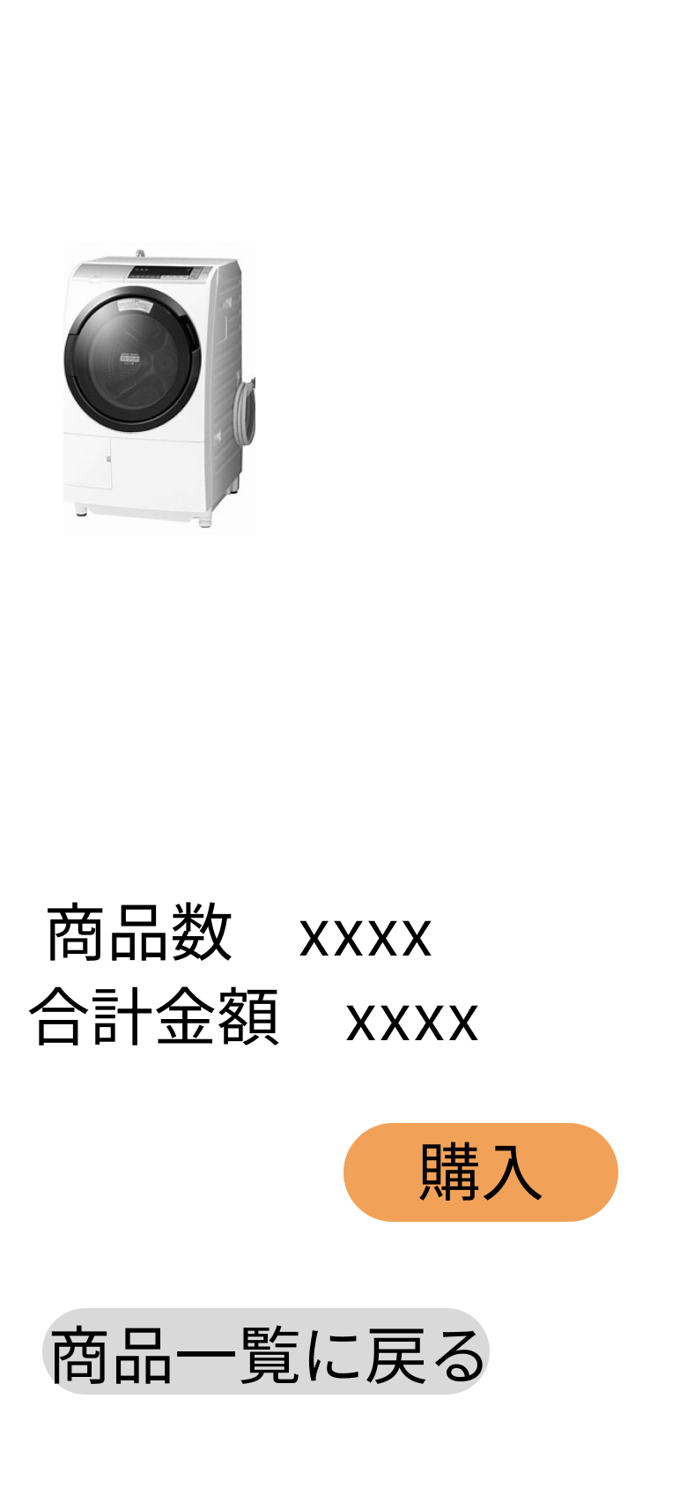

 |  |  |  |  |  |  |  |  |  |  |  |  | 1-1 購入ボタンを押すと購入確認画面へ遷移する

 |  |  |  |  |  |  |  |  |  |  |  |  | 1-2 商品一覧に戻るボタンを押して商品一覧画面へ遷移する

①
②

③

④

使用する部品
識別ID | ラベル |  | 入力／表示 | 部品の種類 |  | 表示桁数 | 入力桁数 | データ型 | 文字種 | 初期表示 | 設定元 |  | 設定先 | 説明
① | 商品数 |  | 表人 | 文字列 |  | 1000桁 | ー | ー | 半角 | ー |  |  |  | 購入された商品数を表示
② | 合計金額 |  | 表示 | 文字列 |  | 1000桁 | ー | ー | 半角 | ー |  |  |  | 合計金額を表示
③ | 購入 |  | ー | ボタン |  | ー | ー | ー | ー | ー | ー |  | ー | 購入ボタンを押すと購入確認画面へ遷移する
④ | 商品一覧に戻る |  | ー | ボタン |  | ー | ー | ー | ー | ー | ー |  | ー | 商品一覧に戻るボタンを押すと商品一覧画面へ遷移する

(G1-5)購入確認画面
画面レイアウト定義
共通情報 |  | システム名 | 高齢者向け家電製品ショッピングサイト |  |  |  |  |  |  |  |  |  |  |  | 作成者 | 小谷
 |  | 工程名 | システム設計 |  |  |  |  |  |  |  |  |  |  |  | 作成日付 | 2022-09-30
 |  | ドキュメント名 | 高齢者向け家電製品ショッピングサイト 画面設計書 |  |  |  |  |  |  |  |  |  |  |  | バージョン | v1.0
書誌情報 |  | 書誌名 | 高齢者向け家電製品ショッピングサイト 画面レイアウト |  |  |  |  |  |  |  |  |  |  |  | 更新者
 |  | 画面ID | G1-5 |  | 画面の名称 |  | 購入確認画面 |  |  |  |  |  |  |  | 更新日付
 |  | 概要 | 購入を確認する画面
レイアウト図 |  |  |  |  |  |  |  |  |  |  |  | 操作手順
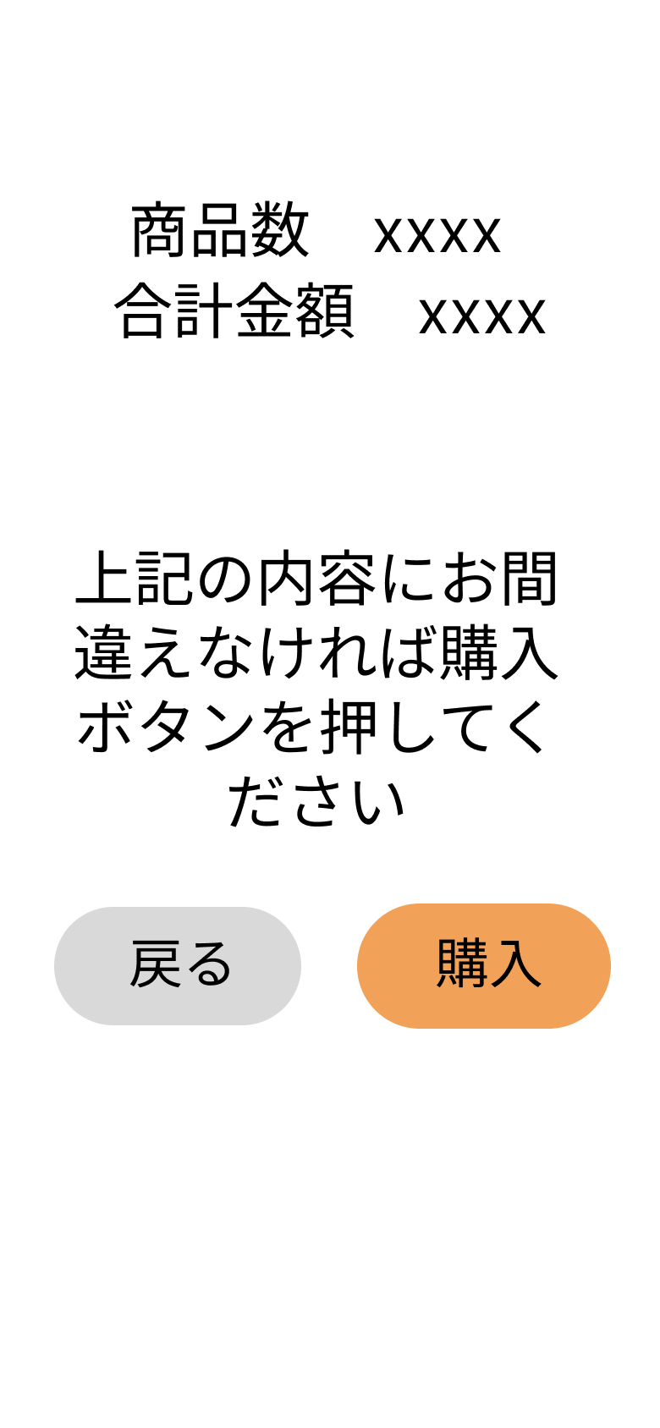

 |  |  |  |  |  |  |  |  |  |  |  |  | 1-1 戻るボタンを押してカート画面へ遷移する

 |  |  |  |  |  |  |  |  |  |  |  |  | 1-2 購入ボタンを押して購入確定画面へ一覧へ遷移する

①
②

使用する部品
識別ID | ラベル |  | 入力／表示 | 部品の種類 |  | 表示桁数 | 入力桁数 | データ型 | 文字種 | 初期表示 | 設定元 |  | 設定先 | 説明
① | 戻る |  | ー | ボタン |  | ー | ー | ー | ー | ー | ー |  | ー | 戻るボタンを押すとカート画面へ遷移する
② | 購入 |  | ー | ボタン |  | ー | ー | ー | ー | ー | ー |  | ー | 購入ボタンを押すと購入確定画面へ遷移する

(G1-6)購入確定画面
画面レイアウト定義
共通情報 |  | システム名 | 高齢者向け家電製品ショッピングサイト |  |  |  |  |  |  |  |  |  |  |  | 作成者 | 小谷
 |  | 工程名 | システム設計 |  |  |  |  |  |  |  |  |  |  |  | 作成日付 | 2022-09-30
 |  | ドキュメント名 | 高齢者向け家電製品ショッピングサイト 画面設計書 |  |  |  |  |  |  |  |  |  |  |  | バージョン | v1.0
書誌情報 |  | 書誌名 | 高齢者向け家電製品ショッピングサイト 画面レイアウト |  |  |  |  |  |  |  |  |  |  |  | 更新者
 |  | 画面ID | G1-6 |  | 画面の名称 |  | 購入確定画面 |  |  |  |  |  |  |  | 更新日付
 |  | 概要 | 購入を確定した時に表示する画面
レイアウト図 |  |  |  |  |  |  |  |  |  |  |  | 操作手順
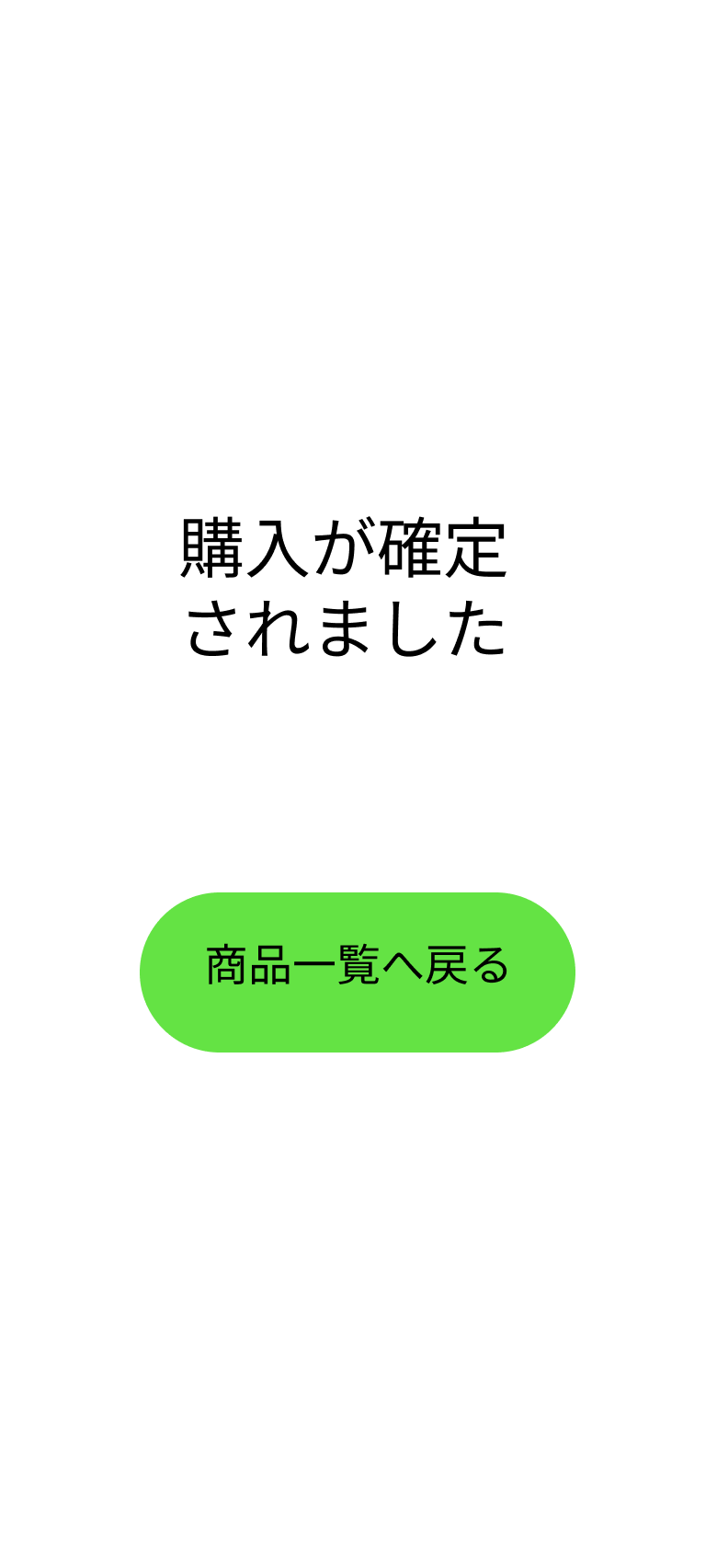

 |  |  |  |  |  |  |  |  |  |  |  |  | 1 商品一覧へ戻るボタンを押して商品一覧へ遷移する
①

使用する部品
識別ID | ラベル |  | 入力／表示 | 部品の種類 |  | 表示桁数 | 入力桁数 | データ型 | 文字種 | 初期表示 | 設定元 |  | 設定先 | 説明
① | 商品一覧へ戻る |  | ー | ボタン |  | ー | ー | ー | ー | ー | ー |  | ー | ボタンを押すと商品確定画面へ遷移する

